TOP MUSIQUE
Mois | Place | Titre | Artiste | Featuring | Genre
1 | 1 | Diaboliques | Morgan | Lou, Shaina Pronzola | Rap
1 | 2 | おともだち | Phantom Siita |  | JPop
1 | 3 | Rich Girl | Gwen Stephanie | Eve | Pop
1 | 4 | DIVINE | Stray Kids |  | Kpop
1 | 5 | Don't Tell Nobody | ONE OR EIGHT |  | Kpop
1 | 6 | Talk to You | YEONJUN |  | Kpop
1 | 7 | 3D | Jung Kook | Jack Harlow | Kpop
1 | 8 | HYPNOTIZE | XG |  | Kpop
1 | 9 | Freakin' Bad | Xdinary Heroes |  | Kpop
1 | 10 | Bubble Up ! | Dj Mike One | Vegedream, T-Matt | Shatta
2 | 1 | Livin' La Vida Loca | Ricky Martin
2 | 2 | Girls Like Me | Jessi |  | Kpop
2 | 3 | Torna a casa | Maneskin
2 | 4 | k bye | Kiss Of Life
2 | 5 | Bubble Up ! | Dj Mike One | Vegedream, T-Matt | Shatta | mars (en retard)
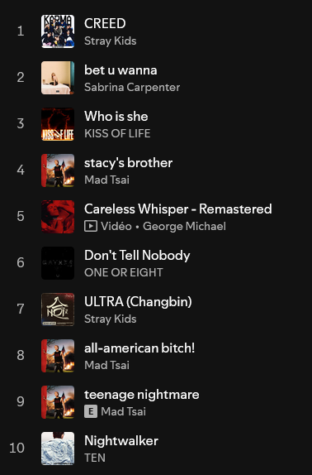
2 | 6 | Work Bitch | Britney Spears
2 | 7 | Work | no na
2 | 8 | Fear for Nobody | Maneskin
2 | 9 | Moriro da Re | Maneskin
2 | 10 | 3D | Jungkook | Jack Harlow
3 | 1 | CREED | Stray Kids
 | 2 | bet u wanna | Sabrina Carpenter
 | 3 | Who is she | Kiss Of Life
 |  | stacy's brother

GRAPH
Danse
Muscu
Sport

Km courrus par semaines

